Лист3
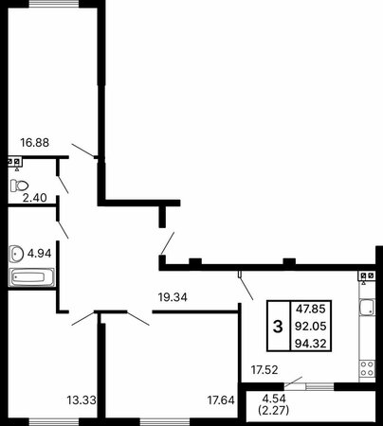
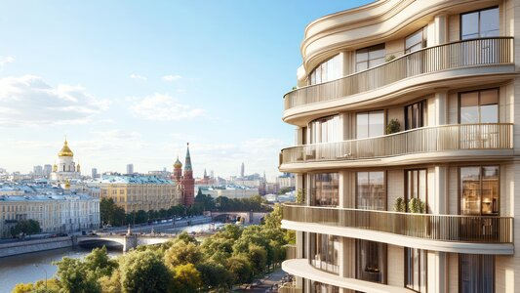
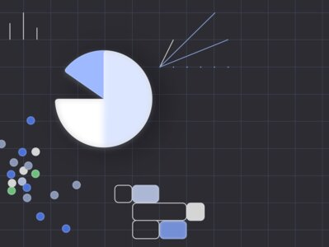
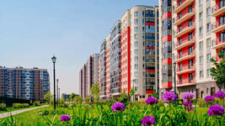
№ | Дата | Сумма платежа | Платеж по основному долгу | Платеж по процентам | Остаток долга
1 | 2025-02-19 | 86689.04 | 2063.29 | 84625.75 | 9397936.71
 | 2025-02-19 | 163310.96 | 163310.96 | 0 | 9234625.75
2 | 2025-03-19 | 85197.06 | 10105.64 | 75091.42 | 9224520.11
 | 2025-03-19 | 164802.94 | 164802.94 | 0 | 9059717.17
3 | 2025-04-19 | 83616.2 | 2053.92 | 81562.28 | 9057663.25
 | 2025-04-19 | 166383.8 | 166383.8 | 0 | 8891279.45
4 | 2025-05-19 | 82094.13 | 4630.38 | 77463.75 | 8886649.07
 | 2025-05-19 | 167905.87 | 167905.87 | 0 | 8718743.2
5 | 2025-06-19 | 80533.28 | 2040.7 | 78492.58 | 8716702.5
 | 2025-06-19 | 169466.72 | 169466.72 | 0 | 8547235.78
6 | 2025-07-19 | 78980.97 | 4514.64 | 74466.33 | 8542721.14
 | 2025-07-19 | 171019.03 | 171019.03 | 0 | 8371702.11
7 | 2025-08-19 | 77390.46 | 2022.2 | 75368.26 | 8369679.91
 | 2025-08-19 | 172609.54 | 172609.54 | 0 | 8197070.37
8 | 2025-09-19 | 75807.26 | 2011.17 | 73796.09 | 8195059.2
 | 2025-09-19 | 174192.74 | 174192.74 | 0 | 8020866.46
9 | 2025-10-19 | 74208.49 | 4328.06 | 69880.43 | 8016538.4
 | 2025-10-19 | 175791.51 | 175791.51 | 0 | 7840746.89
10 | 2025-11-19 | 72572.42 | 1984.22 | 70588.2 | 7838762.67
 | 2025-11-19 | 177427.58 | 177427.58 | 0 | 7661335.09
11 | 2025-12-19 | 70941.79 | 4193.72 | 66748.07 | 7657141.37
 | 2025-12-19 | 179058.21 | 179058.21 | 0 | 7478083.16
12 | 2026-01-19 | 69274.46 | 1951.22 | 67323.24 | 7476131.94
 | 2026-01-19 | 180725.54 | 180725.54 | 0 | 7295406.4
13 | 2026-02-19 | 67611.3 | 1932.65 | 65678.65 | 7293473.75
 | 2026-02-19 | 182388.7 | 182388.7 | 0 | 7111085.05
14 | 2026-03-19 | 65931.71 | 8107.87 | 57823.84 | 7102977.18
 | 2026-03-19 | 184068.29 | 184068.29 | 0 | 6918908.89
15 | 2026-04-19 | 64178.05 | 1888.91 | 62289.14 | 6917019.98
 | 2026-04-19 | 185821.95 | 185821.95 | 0 | 6731198.03
16 | 2026-05-19 | 62464.52 | 3820.11 | 58644.41 | 6727377.92
 | 2026-05-19 | 187535.48 | 187535.48 | 0 | 6539842.44
17 | 2026-06-19 | 60715.88 | 1839.38 | 58876.5 | 6538003.06
 | 2026-06-19 | 189284.12 | 189284.12 | 0 | 6348718.94
18 | 2026-07-19 | 58968.07 | 3655.94 | 55312.13 | 6345063
 | 2026-07-19 | 191031.93 | 191031.93 | 0 | 6154031.07
19 | 2026-08-19 | 57185.78 | 1782.64 | 55403.14 | 6152248.43
 | 2026-08-19 | 192814.22 | 192814.22 | 0 | 5959434.21
20 | 2026-09-19 | 55402.94 | 1751.7 | 53651.24 | 5957682.51
 | 2026-09-19 | 194597.06 | 194597.06 | 0 | 5763085.45
21 | 2026-10-19 | 53602.39 | 3392.49 | 50209.9 | 5759692.96
 | 2026-10-19 | 196397.61 | 196397.61 | 0 | 5563295.35
22 | 2026-11-19 | 51768.35 | 1683.45 | 50084.9 | 5561611.9
 | 2026-11-19 | 198231.65 | 198231.65 | 0 | 5363380.25
23 | 2026-12-19 | 49931.64 | 3204.11 | 46727.53 | 5360176.14
 | 2026-12-19 | 200068.36 | 200068.36 | 0 | 5160107.78
24 | 2027-01-19 | 48062.13 | 1607.02 | 46455.11 | 5158500.76
 | 2027-01-19 | 201937.87 | 201937.87 | 0 | 4956562.89
25 | 2027-02-19 | 46188.48 | 1565.83 | 44622.65 | 4954997.06
 | 2027-02-19 | 203811.52 | 203811.52 | 0 | 4751185.54
26 | 2027-03-19 | 44296.14 | 5661.84 | 38634.3 | 4745523.7
 | 2027-03-19 | 205703.86 | 205703.86 | 0 | 4539819.84
27 | 2027-04-19 | 42346.28 | 1475.46 | 40870.82 | 4538344.38
 | 2027-04-19 | 207653.72 | 207653.72 | 0 | 4330690.66
28 | 2027-05-19 | 40415.56 | 2685.16 | 37730.4 | 4328005.5
 | 2027-05-19 | 209584.44 | 209584.44 | 0 | 4118421.06
29 | 2027-06-19 | 38453.78 | 1376.71 | 37077.07 | 4117044.35
 | 2027-06-19 | 211546.22 | 211546.22 | 0 | 3905498.13
30 | 2027-07-19 | 36484.09 | 2458.11 | 34025.98 | 3903040.02
 | 2027-07-19 | 213515.91 | 213515.91 | 0 | 3689524.11
31 | 2027-08-19 | 34484.05 | 1268.22 | 33215.83 | 3688255.89
 | 2027-08-19 | 215515.95 | 215515.95 | 0 | 3472739.94
32 | 2027-09-19 | 32474.54 | 1210.37 | 31264.17 | 3471529.57
 | 2027-09-19 | 217525.46 | 217525.46 | 0 | 3254004.11
33 | 2027-10-19 | 30444.85 | 2094.9 | 28349.95 | 3251909.21
 | 2027-10-19 | 219555.15 | 219555.15 | 0 | 3032354.06
34 | 2027-11-19 | 28385.91 | 1086.42 | 27299.49 | 3031267.64
 | 2027-11-19 | 221614.09 | 221614.09 | 0 | 2809653.55
35 | 2027-12-19 | 26315.09 | 1836.46 | 24478.63 | 2807817.09
 | 2027-12-19 | 223684.91 | 223684.91 | 0 | 2584132.18
36 | 2028-01-19 | 24215.77 | 990.46 | 23225.31 | 2583141.72
 | 2028-01-19 | 225784.23 | 225784.23 | 0 | 2357357.49
37 | 2028-02-19 | 22102.56 | 937.87 | 21164.69 | 2356419.62
 | 2028-02-19 | 227897.44 | 227897.44 | 0 | 2128522.18
38 | 2028-03-19 | 19967.83 | 2090.57 | 17877.26 | 2126431.61
 | 2028-03-19 | 230032.17 | 230032.17 | 0 | 1896399.44
39 | 2028-04-19 | 17800.02 | 773.88 | 17026.14 | 1895625.56
 | 2028-04-19 | 232199.98 | 232199.98 | 0 | 1663425.58
40 | 2028-05-19 | 15621.92 | 1169.21 | 14452.71 | 1662256.37
 | 2028-05-19 | 234378.08 | 234378.08 | 0 | 1427878.29
41 | 2028-06-19 | 13417.28 | 597.59 | 12819.69 | 1427280.7
 | 2028-06-19 | 236582.72 | 236582.72 | 0 | 1190697.98
42 | 2028-07-19 | 11194.89 | 849.48 | 10345.41 | 1189848.5
 | 2028-07-19 | 238805.11 | 238805.11 | 0 | 951043.39
43 | 2028-08-19 | 8946.75 | 408.15 | 8538.6 | 950635.24
 | 2028-08-19 | 241053.25 | 241053.25 | 0 | 709581.99
44 | 2028-09-19 | 6679.09 | 308.36 | 6370.73 | 709273.63
 | 2028-09-19 | 243320.91 | 243320.91 | 0 | 465952.72
45 | 2028-10-19 | 4388.42 | 339.98 | 4048.44 | 465612.74
 | 2028-10-19 | 245611.58 | 245611.58 | 0 | 220001.16
46 | 2028-11-19 | 2073.22 | 98.02 | 1975.2 | 219903.14
 | 2028-11-19 | 219903.14 | 219903.14 | 0 | 0

